0311
РАБОЧИЙ ТЕХНИЧЕСКИЙ ОТЧЕТ |  |  |  |  | НОМЕР: 2020 11 GN 003
 |  |  |  |  | ДАТА: 2020 11 02
Наименование предприятия |  |  |  | ООО"Чуставтотеххизмат-Н"
Ф.И.О. составившего отчет |  |  |  | Яхъяев Ботирхон Исмоилович
Номер телефона с кодом города |  |  |  | .+99899-3226266
Модель |  |  | Идентификационный номер автомобиля |  | Пробег | Дата продажи
Нексия-3 |  |  | XWBTF69V1LA132535 |  | 4988 | 2020-09-29
 |  |  |  | Описание проблемы
 |  |  |  | Мижоз автомобилининг тагидан мой окаётганлиги юзасидан мурожаат килган.
А. |  | Автомобиль стоял, двигатель не работал
В. | Автомобиль находился в движении: |  |  | Информация относительно проблемы (Приложить чертеж или фотграфию неисправности)
 |  | При торможении
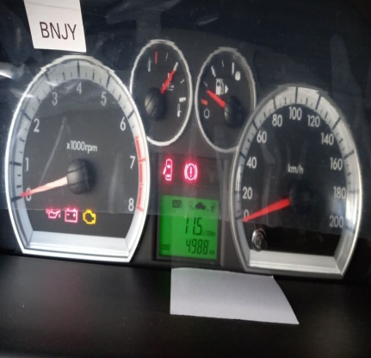
 |  | При переходе от ускорения к накату
 |  | При переключение на задний ход |  | 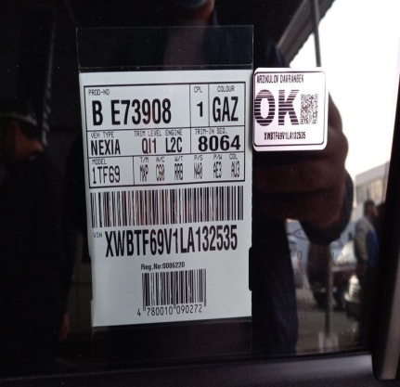
 |  | При повороте
 |  | При ускорении
 |  | При замедлении
 |  | При _____ оборотах в минут
 |  | При любой скорости
 |  | На неровной дороге
 |  | На __3-4___ передаче
С. | При использовании:
 |  | Тормозов |  | 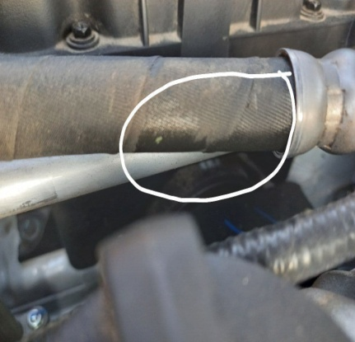 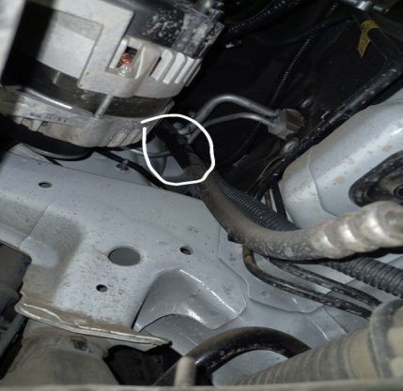
 |  | При повороте руля
 |  | При выключении сцепления
 |  | Обогревателя / кондиционера
 |  | При работе стеклоочистит / омывателя
 |  | При включении радио / CD проигрыват
 |  | Обогревателя заднего стекла
 |  | Прочее
D. | При работе двигателя:
 |  | При запуске
 |  | При прогреве
 |  | На холостом ходу
 |  | При горячем двигателе
E. | Возникает:
 |  | При ускорении
 |  | При высоких оборотах двигателя
 |  | При большой скорости
 |  | При большой загрузке багажника
F. | Когда случается по времени: |  |  | Информация о проблемной детали
 |  | Всегда |  | Номер детали по каталогу: | 94538433
 |  | Иногда |  | Наименование детали: | ТРУБКА В СБОРЕ
 |  | После 60-80 км движения |  | Название поставщика: | Uz Auto Motors
 |  | После _____ минут езды |  | LOT № детали:
Действия инженера по гарантии дилерского предприятия |  |  |  | Автомобил текширилганда гидравлика насос шлангидан мой сизиб чикаётганлиги аникланди.

Ответственный Отдел по принятию мер и исследованию проблемы

 |  |  |  | (заполняется со стороны Отдела Гарантии качества АО "UzAUTOMotors")

